상품제안서
라미 노토볼펜 283 | 상품코드: S26118

 |  |  |  |  |  |  | 02-713-8555 | www.synergygift.co.kr
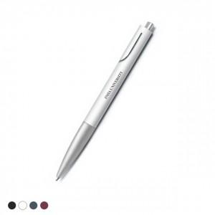 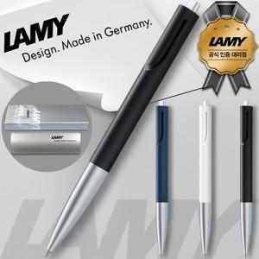

【상세/제작정보】

【인쇄/포장옵션】 | 실크 / 라미케이스

【공급단가】 | 수량 | 30~ | 100~ | 500~ | 1,000~ | 2,000~
*VAT별도 | 단가 | 17,870원 | 17,440원 | 16,730원 | 16,300원 | 15,870원

【상품 URL】 | https://www.synergygift.co.kr:443/src/goods_detail.php?gdno=26118

